竞品分析
比较项目 | Tableau | MSTR | BIEE | Zeppelin
数据配置端 | desktop | desktop与web | RPD | web端
报表开发界面 | desktop为主，web端可进行部分操作 | desktop与web | web端 | web端
报表生成方式 | 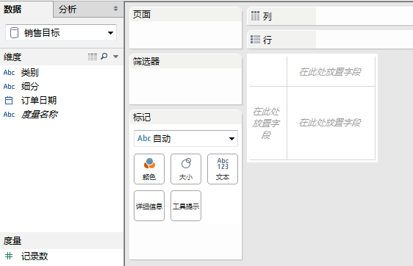 拖动字段到报表区即可生成 |  拖动字段到报表区即可生成 | 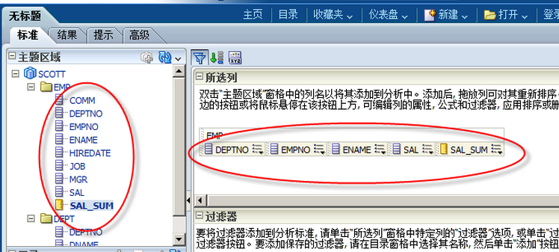 拖动字段到报表区即可生成 | 用户需自己写sql或者scala代码
格式 | 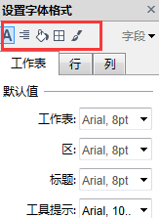 度量：所有度量的值域和标题值格式必须分别并且同步设置； 维度：维度的值域可单独设置格式，标题必须所有字段相同 | 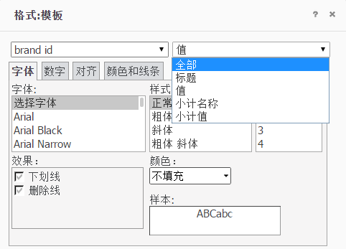 可同时对表格的标题、值进行格式设置，也可分别设置； 上次设置的格式不能直接应用到下个字段 字段上右键->高级格式；或者在菜单栏 格式->高级格式 | 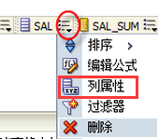 格式单个字段或者整个表
格式设置内容 | 字体、对齐、填充、边界、线 | 字体、数字、对齐、颜色和线条 | 字体、数字、对齐、颜色和线条
排序 | 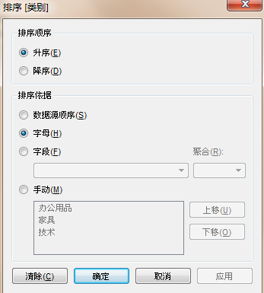 1、后续字段排序依赖前面字段； 2、可依赖其他字段对某个字段进行排序，被依赖的字段不一定出现在报表中； 字段上右键->排序 | 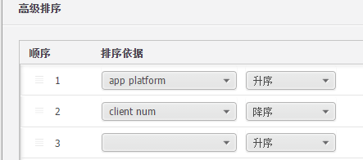 1、可针对单字段直接升序、降序排列，也可针对报表设置根据多列排序； 2、对表格排序时，排序字段必须是出现在报表中的； | 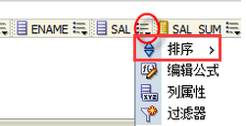 直接在字段上设置第一排序字段，第二排序字段
字段行列转换 | desktop端可直接拖动字段或者点击“交换”按钮 | 有转换图标，或者直接拖动字段即可 | 拖动字段即可，已完成并发布的报表，字段也可随意拖动，变换聚合方式
筛选器 | 1、将需要作为筛选器的字段拖动到“筛选器”选项卡，或者在“维度”上，选中字段右键，“显示快速筛选器”即可； 2、筛选字段之间为and关系 | 1、页面有“添加条件”按钮，点击后，将显示筛选器下拉框，下拉框中列出表中所有字段，根据自己需求选择需要的字段，并选择值； 2、筛选器的值包括：in list 和 not in list 3、可自定义设置筛选字段之间关系and/and not/or/or not | 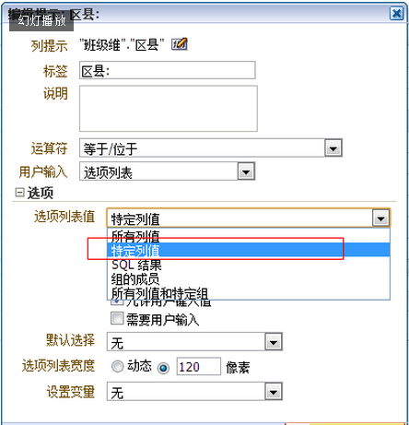 1、筛选器作为独立模块存在，需要单独创建； 2、筛选字段之间为and关系；
筛选器“应用"按钮 | 需要应用API，较复杂 | 界面上有按钮共用户自行选择是否应用 | 生成仪表盘的时候可自行设置是否应用
字段编辑 | 维度和度量都必须在desktop端编辑 | 维度必须在desktop端编辑，度量可以在web端编辑 | web端看到的是聚合数据，维度和度量均可编辑
不同主题字段应用到同一个报表 | 主表的维度必须包括从属表的维度，主表和从属表的度量均可应用 |  | 当主题中维度不一致时，在RPD中，逻辑列的维度设置为Total，防止报错，数据即可正常显示
不同主题字段做聚合计算 | 无
图形样式及提示 | 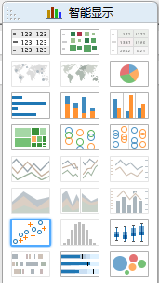 各种基本图形均有，右侧有图形提示 | 提供各种基本图形，图形提示 | 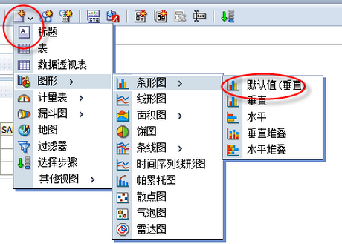 提供各种基本图形，也可通过嵌入代码生成复杂图形，如D3；图形通过文字提示 | 表格、柱形图、面积图、饼图、趋势图可任意切换
上钻下钻 | 配置方式简单，直接拖动字段或者右键“创建分层结构”即可，但使用时只能一列同时展开，单独查看某个项目时不方便 | 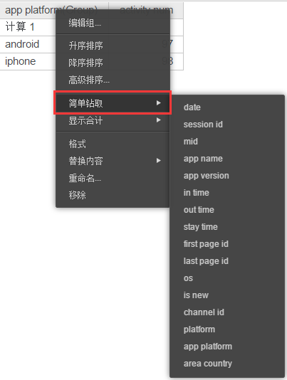 可从一个维度钻取到任意维度，字段上右键选择即可 | 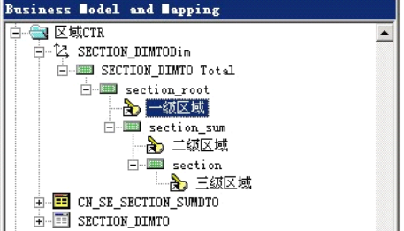 需要在RPD中配置
导出 | csv，图像，html，pdf | 带纯文本的excel，格式化的excel，csv，html，文本，pdf | excel，csv，html，pdf
分页 | 无 | 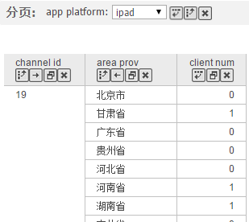 1、数据超过200条，自动分页； 2、可针对某一个字段分页，类似筛选； | 可根据需求设置，行数自定义，通过修改配置文件实现
邮件发送 | 可将报表发送给指定收件人，时间可自定义 | 可将报表发送给指定收件人，时间可自定义 | 可将报表发送给指定收件人，时间可自定义
标记 | 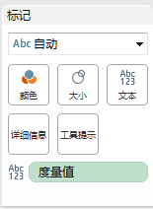 tableau的“标记”选项卡，便于图表、图形颜色、大小、提示等的设置，方便快捷 | 无 | 无

功能点
模块 | 功能点 | 描述 | 预览
自助分析主页 | 新建分析 | 用户进入到自助分析主页： 1、首先选择分析主题(包括：访问、订单、优惠券等)，目前只能针对单主题进行分析； 2、选择要分析主题的时间段，该时间段大于等于创建分析时日期筛选器的时间段
菜单栏 | 主页 | 点击返回到自助分析主页面
 | 新建 | 创建新的sheet，不同sheet针对同一主题创建不同分析，不同筛选器
 | 设置数字格式 | 可设置所有度量值的格式，包括：数字的小数位数、百分数位数等
 | 清除分析 | 清除分析中所有字段及筛选条件 -------其他删除分析中字段的方式---------- 1、在表格字段上右键->删除； 2、直接将字段拖出分析区域；
视图筛选器 | 添加筛选器 | 1、可根据需要添加任意维度作为筛选条件，将字段拖到“视图筛选器”区域即可； 2、筛选字段的控件与“自助取数”相同； 3、筛选条件之间关系为and；
 | 修改筛选条件 | 点击筛选字段，弹出“视图筛选器”对话框，修改值即可
 | 删除筛选条件 | 直接将筛选条件拖出“视图筛选器”区域
数据区域 | 显示字段说明 | 鼠标置于原始字段时，浮窗显示该字段的说明
 | 原始字段右键操作 | 1、复制：复制的新字段显示为：=原字段名称(复制)； 2、创建计算字段： 1）在数据区域对原有维度和度量创建计算字段； 2）私有； 3）可自行修改和删除等操作； 4）原始字段在上，计算字段在下，分开展示； 5）计算字段前添加符号“=”，便于与原始字段区分； 6）新建的字段，如果是度量值（根据结果判断），用户需选择数字类型是否是百分数，便于设置数字格式
 | 计算字段右键操作 | 1、复制： 复制创建的计算字段； 2、编辑： 编辑计算字段公式、名称等；弹出“创建计算字段”对话框； 3、重命名： 选择“重命名”后，在原字段处输入新名称，按回车即可； 4、删除： 删除该计算字段； 5、创建计算字段：针对该字段创建计算字段，弹出“创建计算字段”对话框；
分析区域 | 建立分析 | 拖动任意维度或者度量建立分析
 | 删除字段 | 将字段拖出分析区域即可从表格中删除该字段
 | 行列转换、顺序移动 | 1、字段可任意拖动，行列转换、前后移动等； 2、字段拖动时，放置字段的地方显示虚线，作为标记； 3、拖动维度的标题进行行列互换或者左右上下移动； 4、拖动度量标题： 1）行列互换：拖动一个度量标题由行换到列，那么所有度量都由行换成列； 2）左右上下互换：拖动一个度量标题换到其他位置即可，其他度量位置不变；
 | 分页 | 当表格行数达到200行，自动分页
 | 行列标题锁定 | 表格内，行列标题锁定
 | 选中字段标题右键 | 升序
 |  | 降序
 |  | 删除：从表格中删除该字段
 |  | 添加筛选条件：将字段作为筛选条件添加到“视图筛选器” ---1.0版本不做

 | 排序 | 排序： 1）维度排序包含：升序/降序/自定义； 2）度量排序包含：升序/降序； 3）升序、降序表示根据本字段的字母顺序或者数值大小排序； 4）自定义排序表示根据该主题下的度量字段排序； 5）当根据某一个度量列升序或者降序排列时，其他列的排序方式作废，仅根据该度量列的数值大小排序（不同 维度有相同数值时，维度按照字母顺序升序排列）； 6）维度根据度量列排序时，以最接近度量值的列为最高优先级，上面一层的维度排序按照该度量值在该维度的 聚合值计算并排序； 7）“中国式报表”，行维度值根据度量值排序时，根据第一列度量值大小排序； 8）日期默认降序排列 具体举例见sheet【排序规则】 | 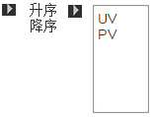
 | 不同图形之间的转换 | 分析默认生成表格，可根据所选的数据选择转换成不同类型的图形：趋势图、柱形图、饼图
 | 导出 | csv
 | 分析保存 | 用户创建的分析可保存在个人目录下
 | 标题合并 | 相同值的行标题、列标题默认合并
 | 格式设置 | 字体、颜色等
 | 自动设置行宽列宽 | 通过拖动完成
 | 合并标题 | 行列标题合并与拆分
 | 上钻下钻
 | 仅保留 | 选中某一项后，点击仅保留，仅保留与该项相关的信息

拖动字段建表
 | 拖动 维度 到这里以增加列 | 省份 | 拖动维度到这里以增加列
 |  | 安徽省
 |  | 北京市
拖动一个维度到行
拖动 维度 到这里以增加行 |  | 上海市
 |  | 福建省
 |  | 四川省 | 拖动 度量 到这里以增加数据 |  |  |  |  | 一级品类 | 服饰 | 鞋类
 | 拖动 度量 到这里以增加数据 | 浙江省 |  |  |  |  | app_name | app_platform | 客户数 | 客户数
 |  | 贵州省 |  |  |  |  | 特卖会 | iphone
 |  | 河北省 |  |  |  |  | 特卖会 | ipad
 |  | 河南省 |  |  |  |  | 特卖会 | android
 |  | 湖南省 |  |  |  |  | 唯品团 | ipad
 |  | 吉林省 |  |  |  |  | 唯品团 | iphone

拖动一个维度到数据
 | 拖动 维度 到这里以增加列
 |  | 拖动到数据区域的维度默认展示为行

拖动 维度 到这里以增加行

 | 拖动 度量 到这里以增加数据

拖动两个维度到行
 | 拖动 维度 到这里以增加列 | 应用平台 | cookie class | 拖动维度到这里以增加列
 |  | android | AX_1
 |  |  | AX_2
拖动 维度 到这里以增加行 |  |  | AX_3
 |  |  | AX_4
 |  |  | AX_5 | 拖动 度量 到这里以增加数据
 | 拖动 度量 到这里以增加数据 |  | BX
 |  |  | CX_1
 |  |  | CX_2
 |  | ipad | AX_2
 |  |  | BX
 |  |  | CX_1

 | 拖动 维度 到这里以增加列 | cookie class | app platform | 客户数 | 销售额
 |  | AX_1 | android | 2 | 20
 |  |  | iphone | 0 | 40
1、拖动两个维度到行
拖动 维度 到这里以增加行 |  | AX_2 | android | 1 | 80
 |  |  | ipad | 1 | 47
 |  |  | iphone | 1 | 87
 | 拖动 度量 到这里以增加数据 | AX_3 | android | 1 | 34
拖动1个度量到数据
 |  |  | iphone | 1 | 65

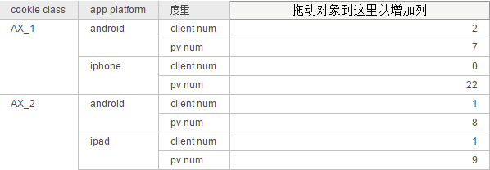
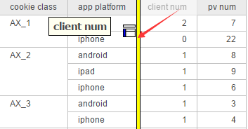
通过直接拖动任意度量值到行，可以将度量值以行的形式展示，放置度量的字段处以黄色竖条标识，提示用户是是否放置在此处，任意字段的拖动都提示

拖动1个维度到列

 | 拖动 维度 到这里以增加列 | app_platform | iphone | ipad | android
 |  | 拖动 维度 到这里以增加行
 |  |  | 拖动 度量 到这里以增加数据
拖动 维度 到这里以增加行
 | 拖动 度量 到这里以增加数据

拖动2个维度到列

 |  | app_platform | android |  |  |  |  |  |  |  | ipad
 | 拖动 维度 到这里以增加列 | cookie class | AX_1 | AX_2 | AX_3 | AX_4 | AX_5 | BX | CX_1 | CX_2 | AX_2 | BX | CX_1
 |  | 拖动 维度 到这里以增加行 | 拖动 度量 到这里以增加数据

拖动 维度 到这里以增加行

 | 拖动 度量 到这里以增加数据

拖动2个维度到列

 | 拖动 维度 到这里以增加列 | 应用平台 | android |  |  |  | ipad
 |  | cookie class | AX_1 | AX_1 | AX_2 | AX_2 | CX_1 | CX_2 | CX_2 | AX_2
 |  | 客户数 | 20 | 21 | 22 | 23 | 24 | 25 | 26 | 27
拖动 维度 到这里以增加行

 | 拖动 度量 到这里以增加数据
拖动1个度量到数据

拖动2个维度到列

 | 拖动 维度 到这里以增加列

拖动 维度 到这里以增加行

 | 拖动 度量 到这里以增加数据
拖动2个度量到数据

拖动度量字段到列

拖动1个维度到列
 |  | cookie_class | AX_1 | AX_2 | AX_3
 |  | app_platform
 | 拖动 维度 到这里以增加列 | iphone | 拖动 度量 到这里以增加数据
 |  | ipad
 |  | android
拖动 维度 到这里以增加行

拖动1个维度到行
 | 拖动 度量 到这里以增加数据

拖动1个维度到列
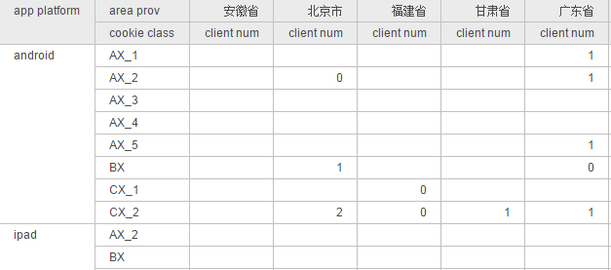

 | 拖动 维度 到这里以增加列

拖动 维度 到这里以增加行

 | 拖动 度量 到这里以增加数据
拖动2个维度到行
拖动1个度量到数据

 |  |  | 客户数
拖动一个度量到行、列、数据区域，生成表格如右图所示： |  | 拖动 维度 到这里以增加行 | 10

 |  |  | 客户数 | 销售额
拖动2个度量到行、列、数据区域，或者拖动一个度量到行、再拖地那个一个度量到数据区域，生成表格如右图： |  | 拖动 维度 到这里以增加行 | 10 | 50

拖动字段建表 (2)
 |  | 省份
 |  | 安徽省
列 |  | 北京市
行 | 维度1 | 上海市
度量 |  | 福建省
 |  | 四川省

 |  | 应用平台 | cookie class
列 |  | android | AX_1
行 | 维度1 维度2 |  | AX_2
度量 |  |  | AX_3
 |  |  | AX_4
 |  | ipad | AX_2
 |  |  | BX
 |  |  | CX_1

列 |  | cookie class | app platform | 客户数
行 | 维度1 维度2 | AX_1 | android | 2
度量 | 度量1 |  | iphone | 0
 |  | AX_2 | android | 1
 |  |  | ipad | 1
 |  |  | iphone | 1
 |  | AX_3 | android | 1
 |  |  | iphone | 1

拖动两个度量到【度量】区域，生成“度量名称”字段展示在【列】，该字段类似维度，可任意拖动到行或者列，当度量字段减少到1个，该字段自动消失 |  | cookie class | app platform | 客户数 | 销售额
 |  | AX_1 | android | 2 | 20
列 | 度量名称 |  | iphone | 0 | 40
行 | 维度1 维度2 | AX_2 | android | 1 | 80
度量 | 度量1 度量2 |  | ipad | 1 | 47
 |  |  | iphone | 1 | 87
 |  | AX_3 | android | 1 | 34
将“度量名称”由【列】拖动到【行】，度量字段以行的形式展示
 |  |  | iphone | 1 | 65

列
行 | 维度1 维度2 度量名称
度量 | 度量1 度量2

 | “度量名称”字段只能在维度字段后

列 | 维度1 | app_platform | iphone | ipad | android
行
度量

列 | 维度1 维度2 | app_platform | android |  |  |  | ipad
行 |  | cookie class | AX_1 | AX_2 | AX_3 | AX_4 | AX_2 | BX | CX_1
度量

列 | 维度1 维度2 | 应用平台 | android |  |  |  |  | ipad
行 |  | cookie class | AX_1 | AX_1 | AX_2 | AX_2 | AX_3 | CX_1 | CX_2 | CX_2 | AX_2
度量 | 度量1 | client num | 2 | 7 | 1 | 8 | 1 | 8 | 2 | 9 | 1

只有【列】有维度，拖动两个度量时，生成“度量名称”字段展示在【行】，该字段可以拖动到【列】 |  | 应用平台 | android |  |  |  |  | ipad
 |  | cookie class | AX_1 | AX_1 | AX_2 | AX_2 | AX_3 | CX_1 | CX_2 | CX_2 | AX_2
列 | 维度1 维度2 | 客户数 | 2 | 7 | 1 | 8 | 1 | 8 | 2 | 9 | 1
行 | 度量名称 | 销售额 | 20 | 21 | 22 | 23 | 24 | 25 | 26 | 27 | 28
度量 | 度量1 度量2

列 | 维度1 维度2 度量名称 | 应用平台 | android |  |  |  | ipad
行 |  | cookie class | AX_1 |  | AX_2 |  | CX_1 |  | CX_2
度量 | 度量1 度量2 |  | 客户数 | 销售额 | 客户数 | 销售额 | 客户数 | 销售额 | 客户数 | 销售额
 |  |  | 20 | 30 | 10 | 30 | 19 | 20 | 10 | 30

列 | cookie_class | app_platform | AX_1 | AX_2 | AX_3
行 | app_platform | iphone
度量 |  | ipad
 |  | android

列 | cookie_class | app_platform | AX_1 | AX_2 | AX_3
行 | app_platform | iphone | 20 | 30 | 78
度量 | 客户数 | ipad | 87 | 67 | 56
 |  | android | 39 | 49 | 78

 |  | cookie class | AX_1 |  | AX_2 |  | AX_3
列 | cookie_class 度量名称 | app_platform | 客户数 | 销售额 | 客户数 | 销售额 | 客户数 | 销售额
行 | app_platform | iphone | 20 | 87 | 30 |  | 78
度量 | 客户数 销售额 | ipad | 87 | 87 | 67 |  | 56
 |  | android | 39 | 98 | 49 |  | 78

拖动一个度量到【度量】
 |  | 客户数 | 10

拖动一个度量到【度量】
 |  | 客户数 | 10
 |  | 销售额 | 30

